Titelseite EUDR Fragebogen
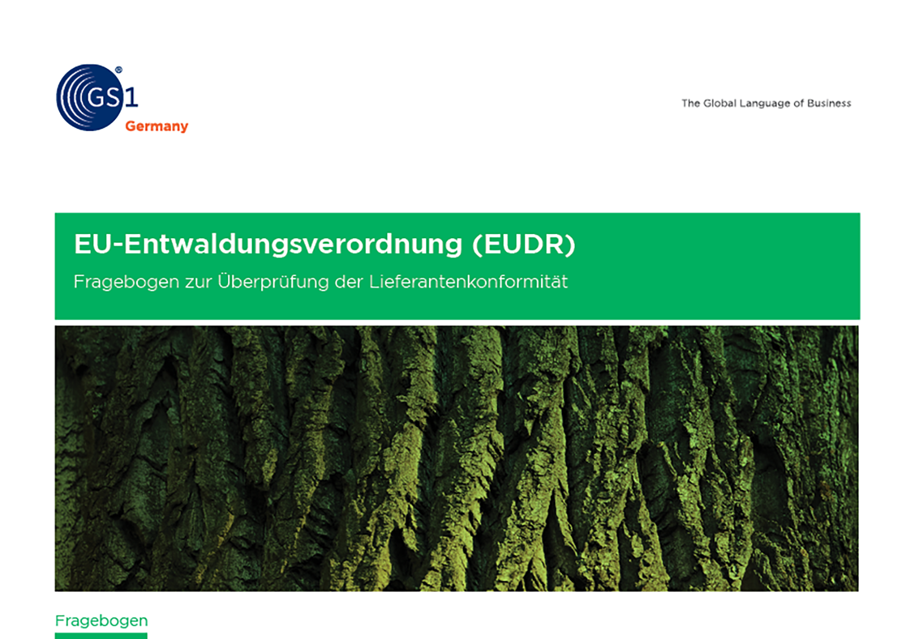



1. Angaben zum Unternehmen
1. Angaben zum Unternehmen

ID | Kategorie | Frage | Mögliche Antworten | Antwortformat | Antwort löst eine bedingte Frage aus | Ist die Frage optional?
C.1.1 | Angaben zum Unternehmen | Straßenname des Hauptsitzes Ihres Unternehmens |  | Freitext |  | Nein
C.1.2 | Angaben zum Unternehmen | Postleitzahl des Hauptsitzes Ihres Unternehmens |  | Freitext |  | Nein
C.1.3 | Angaben zum Unternehmen | Land des Hauptsitzes Ihres Unternehmens | Codeliste Länder | Einfachauswahl |  | Nein
C.1.4 | Angaben zum Unternehmen | Ist Ihr Unternehmen Händler oder Erzeuger von Produkten, die in den Anwendungsbereich der EUDR fallen? | • Nein • Ja, als Händler • Ja, als Marktteilnehmer • Ja, als Händler und Marktteilnehmer • Ja, aber weder als Händler noch als Marktteilnehmer (vorgelagerte Lieferkette) | Mehrfachauswahl |  | Nein
C.2.1 | Kontaktdaten | Anrede | • Frau • Herr • Unbestimmt | Einfachauswahl |  | Nein
C.2.2 | Kontaktdaten | Kontaktperson EUDR – Vorname* |  | Freitext |  | Nein
C.2.3 | Kontaktdaten | Kontaktperson EUDR – Nachname* |  | Freitext |  | Nein
C.2.4 | Kontaktdaten | Kontaktperson EUDR – E-Mail* |  | Freitext |  | Nein
C.3.1 | KMU/Nicht-KMU | Erfüllt Ihr Unternehmen (im Fall von Konzerngesellschaften nur die jeweilige rechtliche Einheit) mindestens zwei der folgenden Größenkriterien? (1) Jahresumsatz von mehr als 50 Mio. EUR, (2) Bilanzsumme von mehr als 25 Mio. EUR, (3) durchschnittliche Mitarbeiterzahl von mehr als 250 | • Ja, unser Unternehmen erfüllt mindestens zwei dieser Größenkriterien. • Nein, unser Unternehmen erfüllt nur eines oder keines dieser Größenkriterien. | Einfachauswahl |  | Nein

* Die Verarbeitung personenbezogener Daten erfolgt gemäß Art. 6 Abs. 1 Buchst. f) DSGVO.

2

